MM용 시트
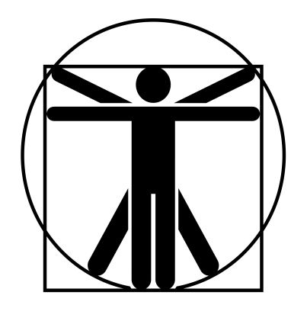
6*
4
6*
6*
9*
6*
7*
7*
6*
6*
2/7/40
하위 스켈레톤 |  |  | 6.25 |  | 6 |  |  | 12 | 13 |  | 13 | 특이사항
 | 14 | 13 |  | 6 |  | 12 |  |  |  |  |  | *갑옷의 DR은 값에서 -4 (EX:몸통 갑옷 5) **꿰기,뚫기(특대) x1;뚫기(대)x1/2; 뚫기(중) x1/3; 뚫기(소) x1/5
 | 14 | 11 |  | 12 |  | 12
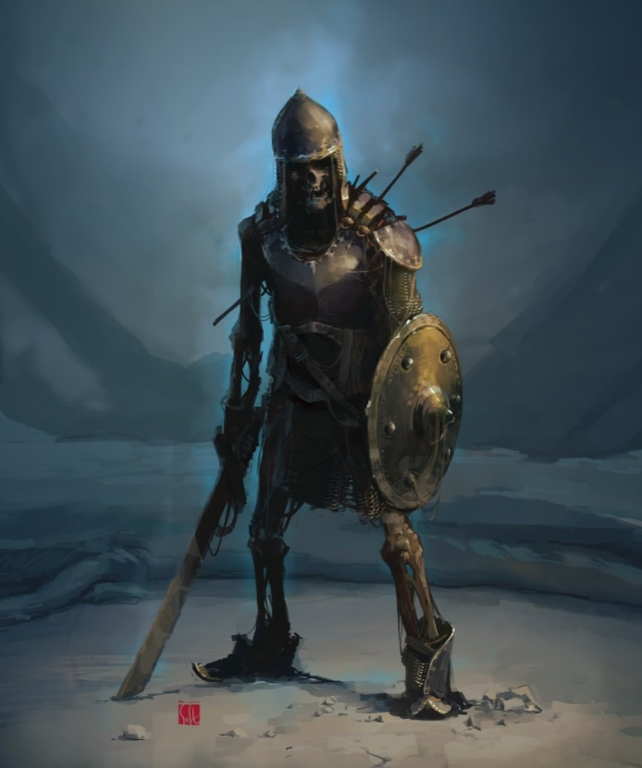

 |  |  |  |  |  |  | ATK |  |  |  |  |  | 1d+1
 |  |  |  |  |  |  | 일본도 휘두르기 |  |  | (14)R:1,2/2d+3 베기/P:0
 |  |  |  |  |  |  | 일본도 찌르기 |  |  | (14)R:1/1d+2 꿰기/P:0 |  |  | 2d+2
 |  |  |  |  |  |  | 주먹 찌르기 |  |  | (14)R:C/1d+1 때리기/P:0
 |  |  |  |  |  |  | 방패 찌르기 |  |  | (14)R:1/1d+1 때리기/P:불가 |  |  | 0
 |  |  |  |  |  |  | 복합궁 |  |  | (14)R:(280/350)/1d+4 꿰기/정3/연1/장1(2)
특성 : 죽음의 기운, 방호점(5/냉기), 스켈레톤**, 전사 1단계, 전투 숙달 1단계, 타격 ST 2단계, 강맹한 타격, 전투 반사신경, 연속기(대검/공격 -> 대검/공격) : 14 -> 14

 |  |  |  |  |  |  | 연속기(일본도 휘두르기 x2)
기능 : 비무장 전투!(14), 날붙이!(14), 둔기!(14), 활!(14), 육신 방어(13), 정신 방어(12) |  |  |  |  |  |  | 강맹한 타격 |  |  | 1초 지속/타격 ST +4/일일 2회
 |  |  |  |  |  |  | 일본도 휘두르기 |  |  | (14)R:1,2/3d+3 베기/P:0
 |  |  |  |  |  |  | 일본도 찌르기 |  |  | (14)R:1/2d+0 꿰기/P:0 |  |  | 0

